Erläuterung
Erläutuerung zur Registerkarte Dienstreiseantrag | ...und zur Registerkarte Abrechnung Dienstreise

Bitte füllen Sie alle grau hinterlegten Zellen aus. | In die Abrechnung werden die erforderlichen Angaben des Antrages | Abschließend kann unterhalb der Bankverbindung, wenn bekannt,
 | übernommen. Sie tragen bitte nach der Dienstreise die KM ein oder | die Kostenstelle bzw. der Kostenträger ausgwählt werden.
Durch einfachen Klick auf die Zelle wird um Eingabe | den Betrag des Tickets.
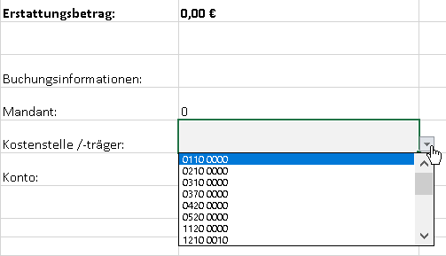
hier: Name, Vorname gebeten. | Ebenso sind die Kilometer für mitgenommene Personen einzutragen.
 | Die Anzahl für Mitreisende wird aus dem Antrag übernommen.
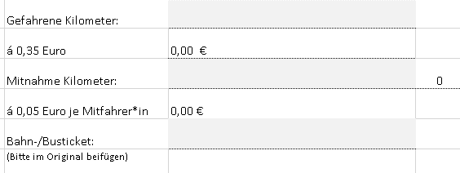

Bei einigen Zellen wird um Auswahl eines Elementes
aus einem Dropdown-Feld gebeten.
hier: Dienststelle
 | Unterhalb des ausgewiesenen Erstattungsanspruchs geben Sie bitte
 | Ihre Bankverbindung an, wenn diese uns nicht bereits vorliegt.

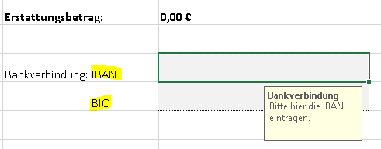

Zum 1. Januar 2023 wurde wieder eine Mitfahrerpauschale eingeführt.
Werden Personen mitgenommen, tragen Sie die Namen und die Anzahl der Mitreisenden ein.

Sind alle Angaben erfasst, speichern Sie den Antrag, um die Dienstreisegenehmigung einzuholen
und nach der erfolgten Dienstreise die Abrechung zu erstellen.
Die Antragstellung kann digital erfolgen. Bei der Unterschrift tragen Sie "gez. Vorname Name" ein.

